はじめに
は じ め に
このたびは、東京ライフ・ワーク・バランス認定企業へのご応募を検討いただきありがとうございます。 本認定企業制度へのご応募に必要な「一次申請書」の作成方法をご案内いたします。

 | 1 | 一次申請書は全部で5つのシートに分かれており、入力が必要なシートは①～③です。

 | 2 | 「①入力シート」の入力をし、申請書を完成させてください。 ※NO.66～71は「②計算シート」を用いて算出してください。（A、Bの2種類あるため、該当する計算書を使用してください） ※NO.78で「存」と回答した場合は、「③時間外労働実績シート」を作成してください。
シート①、③の内容が
「申請書」に自動で反映されます

シート②で算出された
数値をシート①に手入力

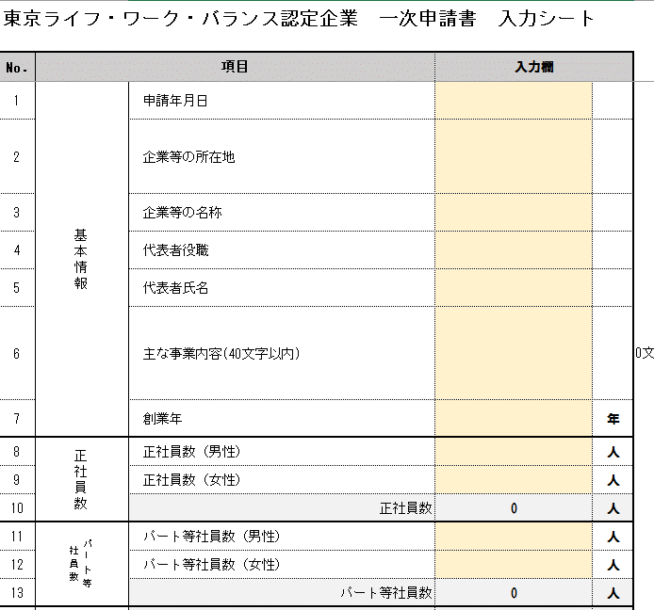
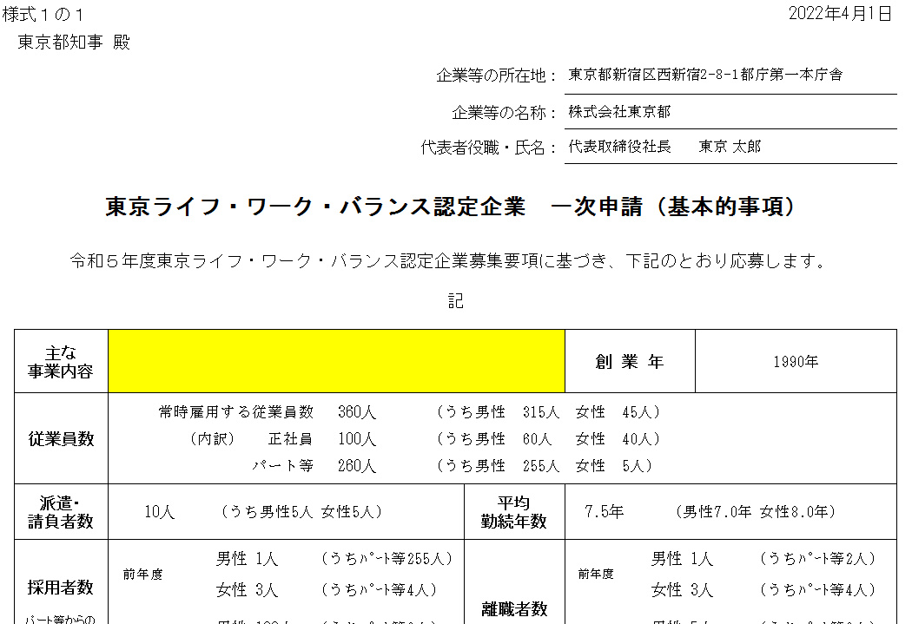

未入力項目がある場合は
黄色く色付けされます。

 | 3 | 「一次申請書」の作成が完了しましたら、東京共同電子申請サービス上にデータをアップロードをしてください。 （シートの削除は行わず、Excel様式のままアップロードしてください。）

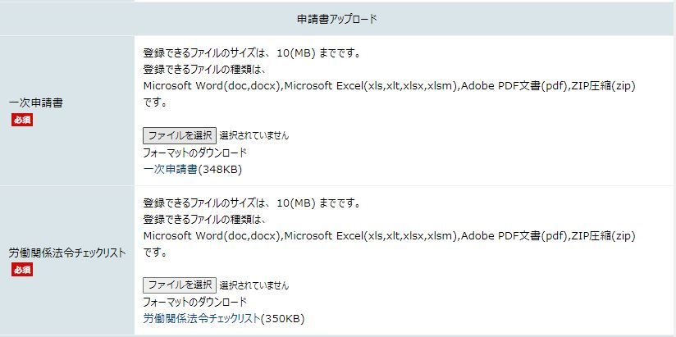

Excel様式のまま、
ここにアップロードをしてください

 | 4 | 以上です。 このほか、「労働関係法令等チェックリスト」の作成も必要となります。 様式データは「TOKYOはたらくネット」からダウンロードしてください。
 |  | https://www.hataraku.metro.tokyo.lg.jp/hatarakikata/lwb/ikiiki/nintei/index.html#chirasi_oubosyorui

②計算シートA
計算シートA |  |  |  |  | 0 |  | 印刷範囲外

黄色のセルに
数字を入力してください。
1人あたりの年間実労働時間(正社員)計算表 （フルタイム正社員のみの場合）

【１の注意点】
当該年度中に
育児や介護休業を取得されていた方、
年度途中に採用・退職された方は
算定対象から除いてください
※育児短時間勤務など
短時間勤務の社員がいる場合は
計算シートBを使用してください。
 | １．当該年度に1年通じて在職していたフルタイム正社員の人数
 |  |  | 前年 |  | 前々年
 | 通年在職のフルタイム正社員の人数 |  |  | 人 |  | 人

 | ２．当該年度に1年通じて在職していたフルタイム正社員の所定労働時間等
 |  |  | 前年 |  | 前々年
 | 年間所定労働時間数 | ※全員分の合計 |  | 時間 |  | 時間
 | 年間所定外労働時間数 | ※全員分の実績合計 |  | 時間 |  | 時間
 | 年次有給休暇時間数 | ※全員分の実績合計 |  | 時間 |  | 時間
 | 欠勤・遅刻・早退時間数 | ※全員分の実績合計 |  | 時間 |  | 時間
 | その他の休暇時間数 | ※全員分の実績合計 |  | 時間 |  | 時間

 | ３．1人あたりの年間実労働時間（自動計算）
 |  |  | 前年 |  | 前々年
 | ①一人当たりの年間実労働時間 |  |  | 時間 |  | 時間 |  | ①～③の算出結果を 入力シート67～72へ 転記してください。
 | ②（うち、所定内労働時間） |  |  | 時間 |  | 時間
 | ③（うち、所定外労働時間） |  |  | 時間 |  | 時間
 | ①～③は計算式が組まれていますので、入力いただく必要はございません。

②計算シートB
計算シートＢ |  |  |  |  |  |  | 0 | 印刷範囲外

 | 1人あたりの年間実労働時間(正社員)計算表 （短時間勤務の正社員がいる場合）
黄色のセルに
数字を入力してください。
 | １．前年度分

 | （１）正社員数換算表
 |  | ※短時間勤務の正社員がいる場合は、以下の表に必要事項を記載いただき、 所定労働時間に応じて算定基礎となる分母の社員数を調整願います。

 |  | ①フルタイム正社員の週の所定労働時間を記入してください。
 |  | フルタイム正社員の週の所定労働時間 |  |  |  | 時間

短時間正社員の方全員の
それぞれの所定労働時間を入力
【②の注意点】
当該年度中に育児や介護休業を取得されていた方、
年度途中に採用・退職された方は除いてください
 |  | ②当該年度に1年通じて在職していた正社員（フルタイム＋短時間勤務）の社員数を記入してください。
 |  | フルタイム正社員数 |  |  |  | 人
 |  | 短時間正社員数 |  |  |  | 人

【③について】
短時間正社員が11人以上いる場合は、
「校閲タブ」の「シートの保護」を解除したうえ、
シート左にある「＋」を押して行を増やしてください。
51人以上入力する場合は、適宜行を増やしてください。
※G列に数式が入っておりますので、数式の入力をお忘れないようご注意ください。
 |  | ③②で回答した短時間正社員の週の所定労働時間を全員分記入してください。
 |  | 所定労働時間に応じた換算率
 |  | 累計 人数 | 当該短時間正社員の 週の所定労働時間（時間） |  | 所定労働時間に応じた換算社員数（人）
 |  | 1 |  |  | 0
 |  | 2 |  |  | 0
 |  | 3 |  |  | 0
 |  | 4 |  |  | 0
 |  | 5 |  |  | 0
 |  | 6 |  |  | 0
 |  | 7 |  |  | 0
 |  | 8 |  |  | 0
 |  | 9 |  |  | 0
 |  | 10 |  |  | 0
 |  | 算定基礎となる正社員数（合計） |  |  | 0.00人

 | （２）年間実労働時間算出表
 |  | （１）②で回答した正社員全員の合計値をご記入ください。
 |  | 年間所定労働時間 |  | 年間所定外労働時間 | 年次有給休暇時間数 | 欠勤・遅刻・早退時間 | その他の 休暇時間数

 | （３）算出結果（自動計算）
 |  | 1人あたりの年間実労働時間 |  |  |  | 時間→算出結果を「入力シート」No.66へ転記
 |  | うち、所定内労働時間 |  |  |  | 時間→算出結果を「入力シート」No.67へ転記
 |  | うち、所定外労働時間 |  |  |  | 時間→算出結果を「入力シート」No.68へ転記

黄色のセルに
数字を入力してください。
 | ２．前々年度分

 | （１）正社員数換算表
 |  | ※短時間勤務の正社員がいる場合は、以下の表に数字を記載いただき、
 |  | 所定労働時間に応じて算定基礎となる分母の社員数を調整願います。

 |  | ①フルタイム正社員の週の所定労働時間を記入してください。
 |  | フルタイム正社員の週の所定労働時間 |  |  |  | 時間
【イの注意点】
当該年度中に育児や介護休業を取得されていた方、
年度途中に採用・退職された方は除いてください
短時間正社員の方全員の
それぞれの所定労働時間を入力
 |  | ②当該年度に1年通じて在職していた正社員（フルタイム＋短時間勤務）の社員数を記入してください。
 |  | フルタイム正社員数 |  |  |  | 人
 |  | 短時間正社員数 |  |  |  | 人
(ウ)について
短時間正社員が11人以上いる場合は、
「校閲タブ」の「シートの保護」を解除したうえ、
シート左にある「＋」を押して行を増やしてください。
51人以上入力する場合は、適宜行を増やしてください。
※G列に数式が入っておりますので、数式の入力をお忘れないようご注意ください。
 |  | ③②で回答した短時間正社員の週の所定労働時間を全員分記入してください。
 |  | 所定労働時間に応じた換算率
 |  | 累計 人数 | 当該短時間正社員の 週の所定労働時間（時間） |  | 所定労働時間に応じた換算社員数（人）
 |  | 1 |  |  | 0
 |  | 2 |  |  | 0
 |  | 3 |  |  | 0
 |  | 4 |  |  | 0
 |  | 5 |  |  | 0
 |  | 6 |  |  | 0
 |  | 7 |  |  | 0
 |  | 8 |  |  | 0
 |  | 9 |  |  | 0
 |  | 10 |  |  | 0
 |  | 算定基礎となる正社員数（合計） |  |  | 0.00人

 | （２）年間の労働時間等実績値
 |  | （１）②で回答した正社員全員の労働時間や休暇時間の実績（合計）をご記入ください。
 |  | 年間所定労働時間 |  | 年間所定外労働時間 （実績値） | 年次有給休暇時間数 （取得実績） | 欠勤・遅刻・早退時間 （実績） | その他の休暇時間数 （実績）

 | （３）算出結果（自動計算）
 |  | 1人あたりの年間実労働時間 |  |  |  | 時間→算出結果を「入力シート」No.69へ転記
 |  | うち、所定内労働時間 |  |  |  | 時間→算出結果を「入力シート」No.70へ転記
 |  | うち、所定外労働時間 |  |  |  | 時間→算出結果を「入力シート」No.71へ転記

【申請書】
印刷用
様式１ |  |  |  |  |  |  |  |  |  |  | 0
 | 東京都知事 殿
 |  |  |  |  |  |  |  | 企業等の所在地：
 |  |  |  |  |  |  |  | 企業等の名称：
 |  |  |  |  |  |  |  | 代表者役職・氏名：

 | 東京ライフ・ワーク・バランス認定企業 一次申請（基本的事項）

 | 令和６年度東京ライフ・ワーク・バランス認定企業募集要項に基づき、下記のとおり応募します。

 | 記

 | 主な 事業内容 |  |  |  |  | 業種 |  |  |  | 創業年
 | 従業員数
 |  | 常時雇用する従業員数 |  |  | 0人 | （うち男性 0人 |  |  | 女性 0人)
 |  |  | （内訳） | 正社員 | 0人
 |  |  |  | パート等 | 0人

 | 派遣・ 請負者数 |  |  |  |  |  | 平均 勤続年数
 |  | 0人

 | 採用者数 パート等からの 転換者含む |  |  |  |  |  | 離職者数
 |  | 前年度 |  |  |  |  |  |  | 前年度

 |  | 前々年度 |  |  |  |  |  |  | 前々年度

 | 管理職者数 （課長相当職以上）
 |  |  |  |  |  | #DIV/0!

 | 育児休業 取得者数 |  |  |  |  |  |  | 介護休業 取得者数
 |  | 前年度 | 男性 |  |  | #DIV/0! |  |  |  | 前年度 | 男性
 |  |  | 女性 |  |  | #DIV/0! |  |  |  |  | 女性
 |  | 前々年度 | 男性 |  |  | #DIV/0! |  |  |  | 前々年度 | 男性
 |  |  | 女性 |  |  | #DIV/0! |  |  |  |  | 女性

 | 1日の所定労働時間

 | 1人あたりの年間実労働時間
 |  |  |  | 前年
 |  |  |  | 前々年

 | 年次有給休暇取得率
 |  |  |  | 前年 | #DIV/0!
 |  |  |  | 前々年 | #DIV/0!

 | 年間法定外労働時間が 360時間を超える 労働者の存否 |  |  |  |  |  | 特別条項付36協定で定める 時間外労働の上限時間 |  |  |  | 年 0時間 |  | ← ③時間外労働実績シート より自動入力されます。

 | 360時間以上の法定外労働を 行っている労働者の人数
 |  |  |  | 管理職以外 0人 |  | 最長労働時間 0時間 |  |  | 計 0人 | 全体社員数に占める 法定外労働360超社員割合 |  | #DIV/0!
 |  |  |  | 管理職 0人 |  | 最長労働時間 0時間

 |  |  |  |  |  |  |  |  |  |  | （裏面に続く）
 | (裏面）
 | グループ会社で過去に 認定された企業の有無
 | 備考欄

 | (※)離職者数・女性管理職者数・実労働時間については、認定企業の審査において重要な項目であるため、その数値の状況について説明する必要がある場合に右欄に明記してください。

 |  |  |  |  |  |  |  |  |  |  |  | 以上

 | ＊本申請書の内容については、ヒアリング調査において、実態の確認をさせていただきます。

